Introducción
Introducción

Agradecimientos

 | Esta herramienta en Excel, la Herramienta de valoración del Centre of Expertise de DRIVER+, se ha elaborado en el proyecto DRIVER+ del FP7.

 |  | Versión: | 1.0
 |  | Fecha: | 12 de marzo de 2020
 |  | Autores: | Marcel van Berlo, Lisette de Koning, Tineke Hof y Dirk Stolk (TNO)
 |  |  | Agnese Macaluso y David Regeczi (Ecorys)

 | El proyecto DRIVER+ que dio lugar a estos resultados ha recibido financiación dentro del Séptimo Programa Marco de Investigación, Desarrollo y Demostración Tecnológicos de la Unión Europea bajo el acuerdo de subvención n.º 607798. La información y las opiniones indicadas en esta presentación son las de los autores y no reflejan necesariamente la opinión oficial de la Unión Europea.
 | Ni las instituciones ni los organismos de la Unión Europea, ni ninguna otra persona en su nombre pueden considerarse responsables del uso que se pueda hacer de la información incluida en el presente documento.

Objetivo

 | Este conjunto de herramientas ofrece a las organizaciones interesadas en convertirse en un Centre of Expertise (CoE) de DRIVER+ una serie de guías que pueden utilizarse para crear una hoja de ruta adaptada a su caso individual. En concreto, estas herramientas proponen seguir un proceso de tres etapas: Orientación y posicionamiento, Modelado y ejecución, Resultados y evaluación. El planteamiento se basa en el Modelo de realización de estrategias, un planteamiento estructurado e integrado para cambiar organizaciones y mejorar los resultados. El Modelo original consta de tres etapas: Posicionamiento, Modelado y Resultados. Más específicamente, las tres etapas (o fases) ayudan a las organizaciones a:
 | 1. | Decidir si quieren adoptar los productos de DRIVER+ y, en ese caso, qué productos quieren (Orientación y posicionamiento).
 | 2. | Llevar a cabo las medidas de preparación para convertirse en un Centre of Expertise, hasta el momento de su establecimiento formal como CoE (Modelado y ejecución).
 | 3. | Realizar actividades como CoE, evaluar los resultados frente a las expectativas, y considerar si es necesario llevar a cabo algún ajuste (Resultados y evaluación).
 | Estas etapas son orientativas y no vinculantes; cada organización seguirá su propia trayectoria hasta convertirse en un CoE de DRIVER+. El camino para convertirse en un CoE depende del contexto local y las funciones particulares de cada organización, los contextos nacional e institucional, la ambición y los recursos a su disposición, así como la red de organizaciones de las que podrían recibir apoyo y con las que se podrían asociar.
 | El lienzo de modelo de negocio (LMN; Osterwalder & Pigneur, 2010) es una herramienta útil para ayudar a las organizaciones durante estas tres etapas. Según el contexto en el que funcione el posible CoE, tiene sentido adaptar el uso del LMN al terreno de la GC, también desde el punto de vista del lenguaje utilizado. Por tanto, se recomienda cambiar términos como «clientes» a «usuarios». A continuación, se ofrece una breve descripción más detallada de los elementos básicos del LMN y cómo cada uno de ellos puede ser relevante para el contexto de DRIVER+ y las investigaciones del CoE.

Funcionalidades

 | Este conjunto de herramientas interactivas ayuda a las organizaciones durante las tres etapas hasta convertirse en un Centre of Expertise. Esta herramienta de Excel se ha creado y aplicado de tal manera que pueda utilizarse como herramienta de autoevaluación. La propia organización puede calificar las respuestas a las preguntas en una escala de cinco puntos. Según estas calificaciones, las herramientas del CoE ofrecen una valoración para las etapas 1 y 2. Para la etapa 3, estas herramientas ofrecen preguntas de orientación. |  |  | 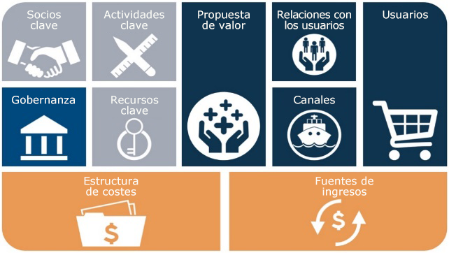

 | Este conjunto de herramientas se basa en el lienzo de modelo de negocio (LMN; Osterwalder & Pigneur, 2010). Este modelo, que consta de varios bloques básicos, se ha adaptado para su uso en el área de la gestión de crisis. Se han formulado preguntas y sugerencias orientativas para cada bloque básico, que ayudan al usuario a realizar una autoevaluación de su organización.

Propiedad y uso

 | © 2020 Esta herramienta de valoración del CoE de DRIVER+ es propiedad de TNO y Ecorys. Todos los derechos correspondientes al uso de la presente herramienta están definidos dentro del programa de licencia: Creative Commons Atribución no comercial 4.0 Internacional. Para obtener más información, consulte: https://creativecommons.org/licenses/by-nc/4.0/.
 | Se permite compartir (copiar y volver a distribuir el material a través de cualquier medio o formato) y adaptarlo (combinarlo, transformarlo y ampliarlo). Se debe acreditar adecuadamente, proporcionar un enlace a la licencia e indicar si se ha realizado algún cambio. Esto puede hacerse de forma razonable, pero sin sugerir de forma alguna que el licenciatario le apoya a usted o al uso que haga del material. No se puede utilizar el material con fines comerciales. No puede aplicar condiciones legales ni medidas tecnológicas que impidan legalmente a los demás llevar a cabo cualquiera de los supuestos permitidos en la licencia.

 |  | Puntos de contacto: | lisette.dekoning@tno.nl
 |  |  | agnese.macaluso@ecorys.com

DRIVER+ Centre of Expertise Assessment Tool

